想法
引擎内伪细分效果

godotDemo | https://www.reddit.com/user/mightofmerchants/
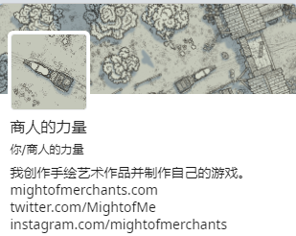

GDC游戏开发者大会

